Estadísticas
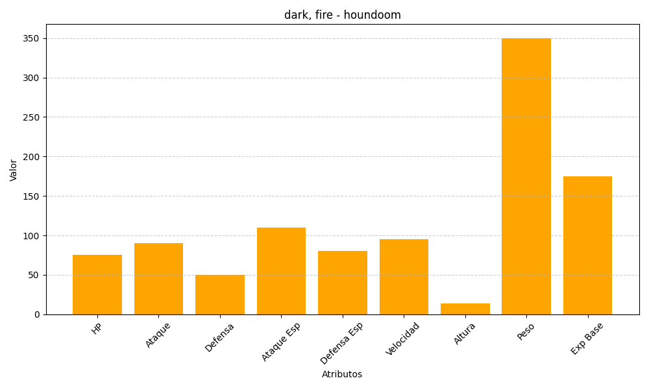
ID | Nombre | Tipo | HP | Ataque | Defensa | Ataque Especial | Defensa Especial | Velocidad | Altura | Peso | Experiencia Base
229 | houndoom | dark, fire | 75 | 90 | 50 | 110 | 80 | 95 | 14 | 350 | 175

